Form Responses 1
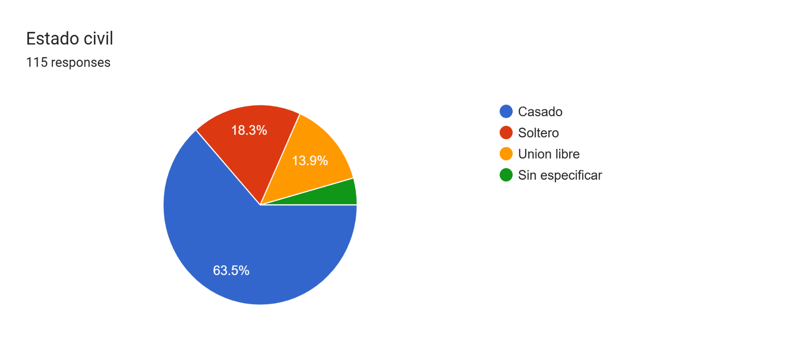
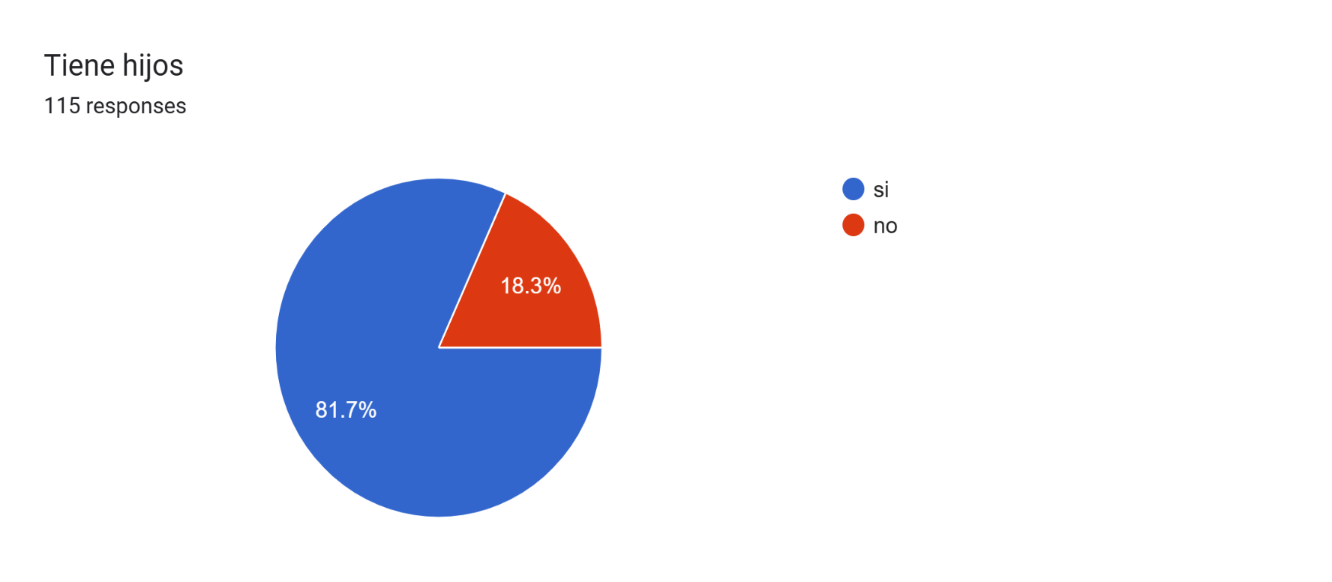
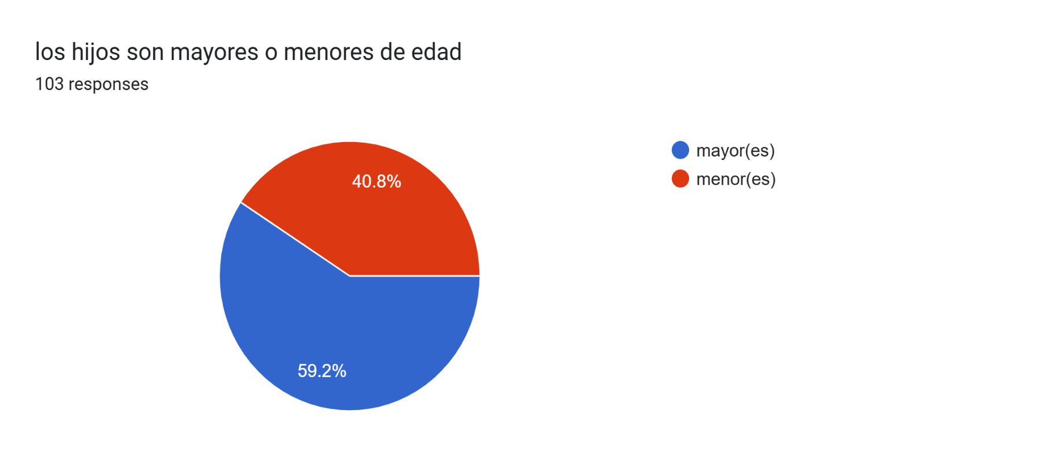
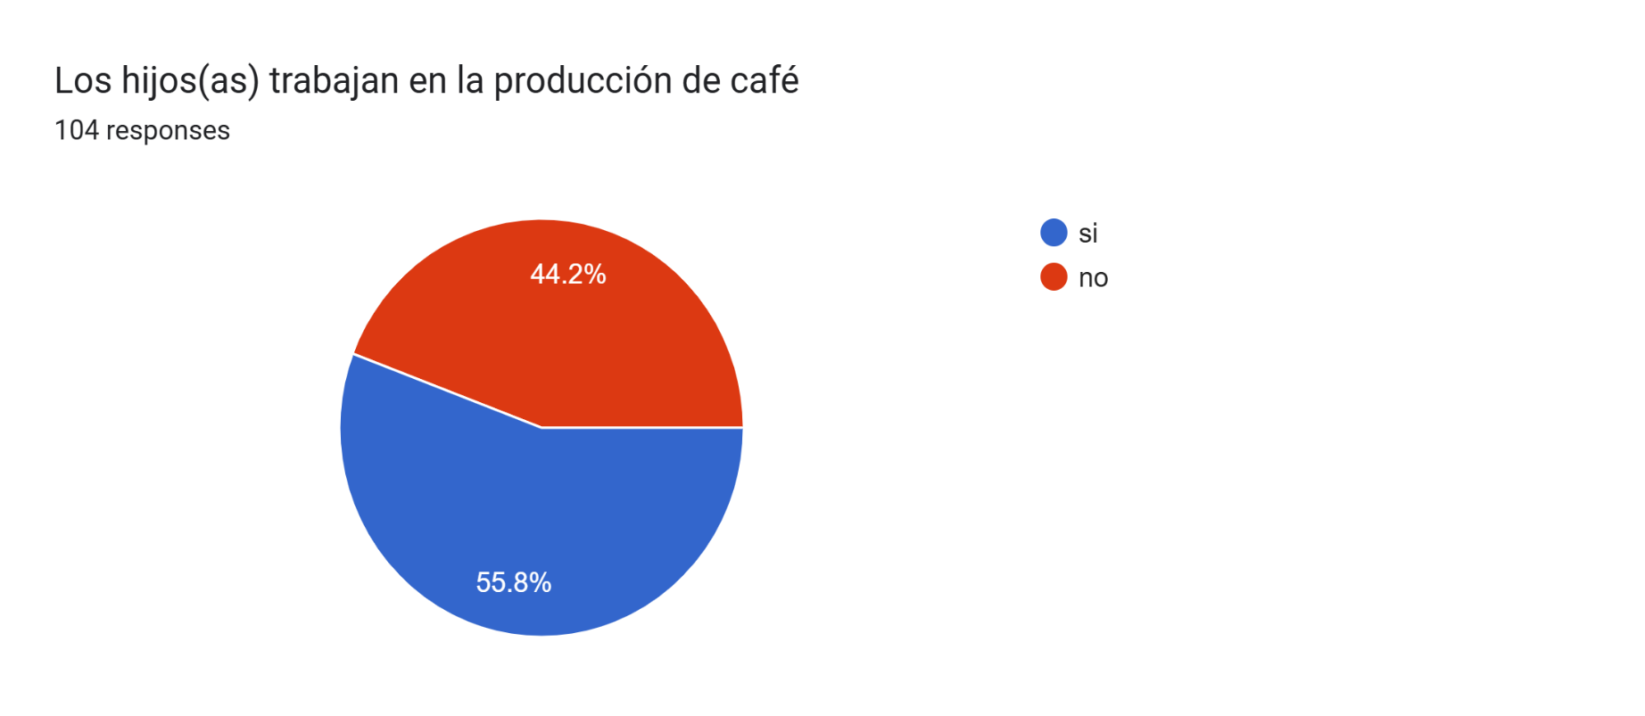
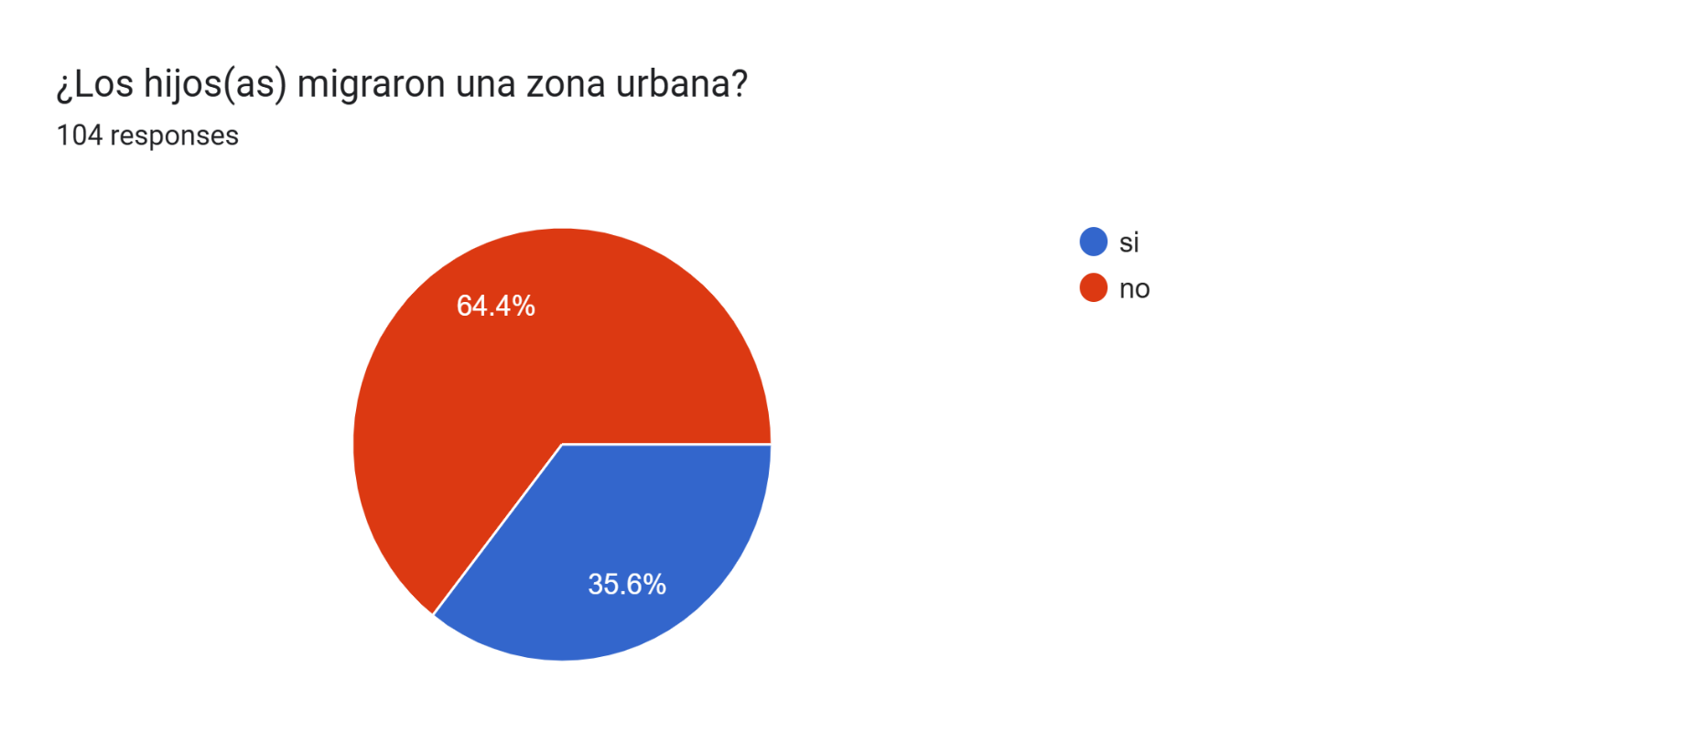
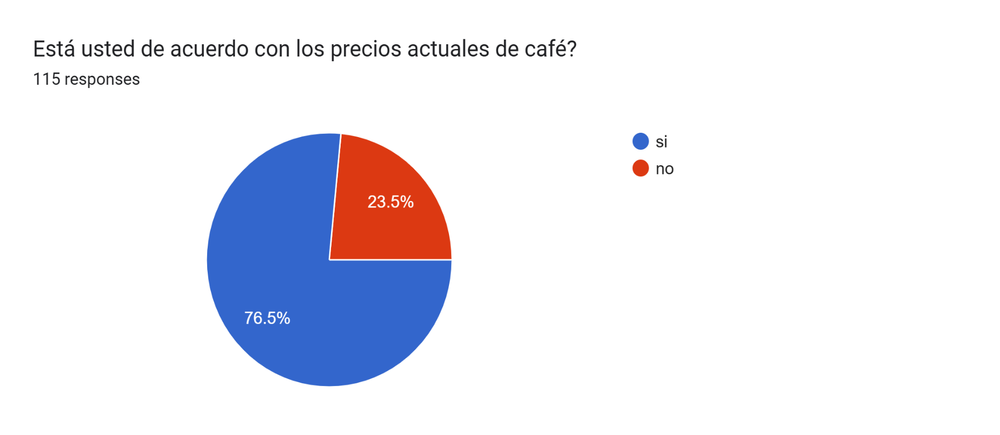
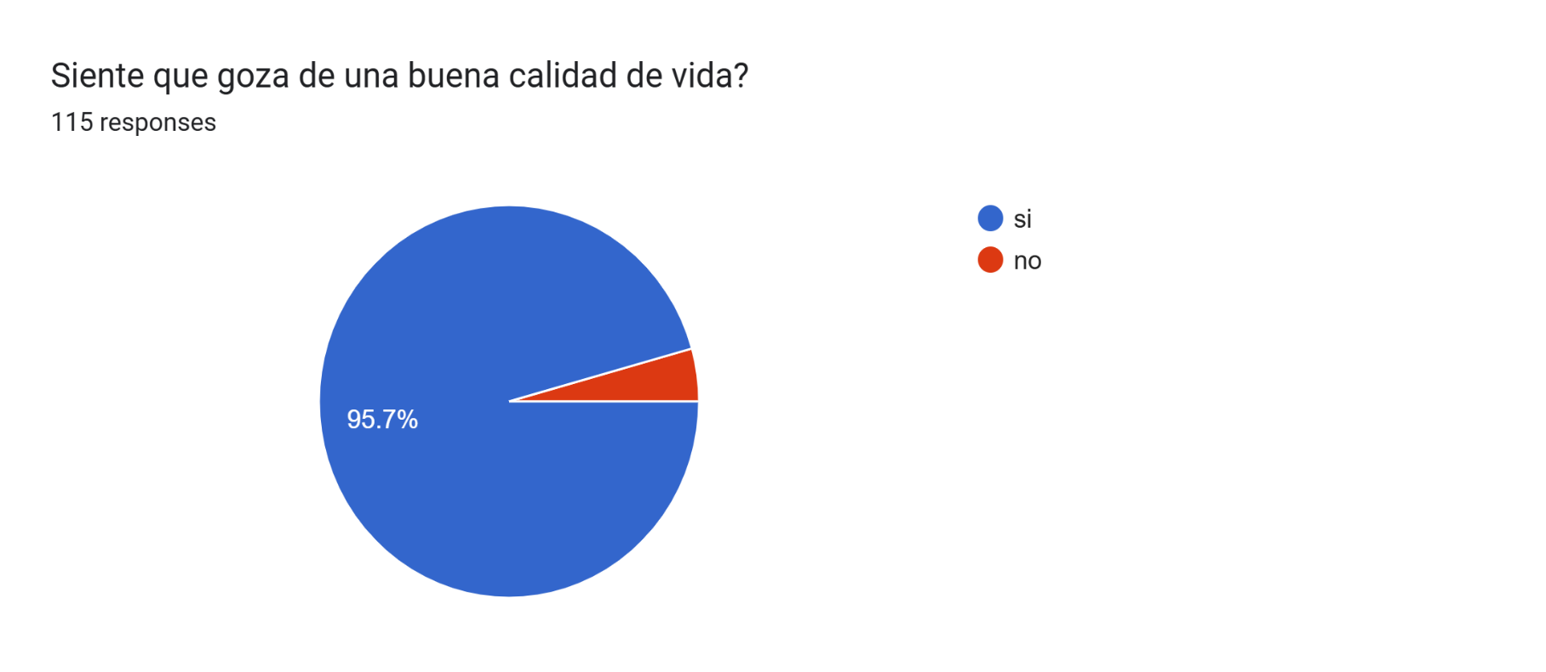

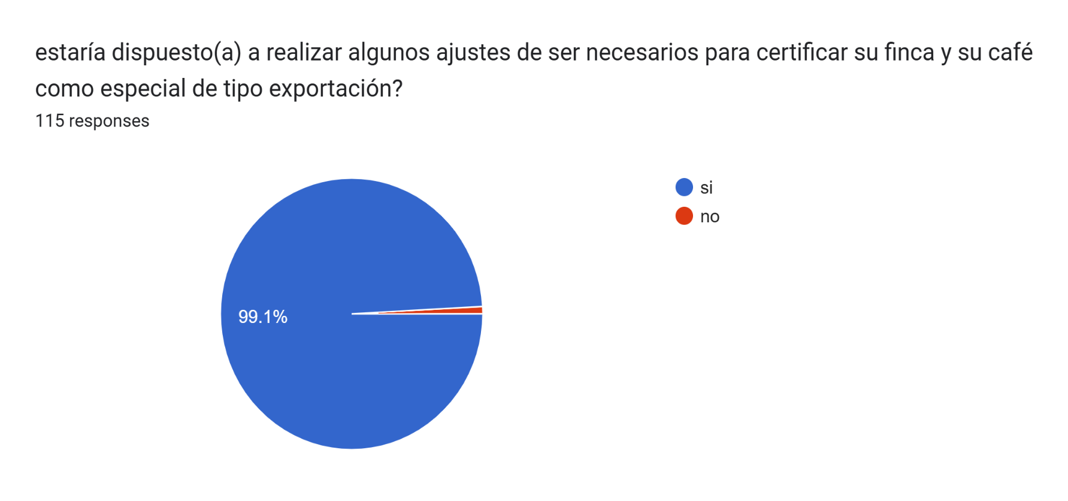
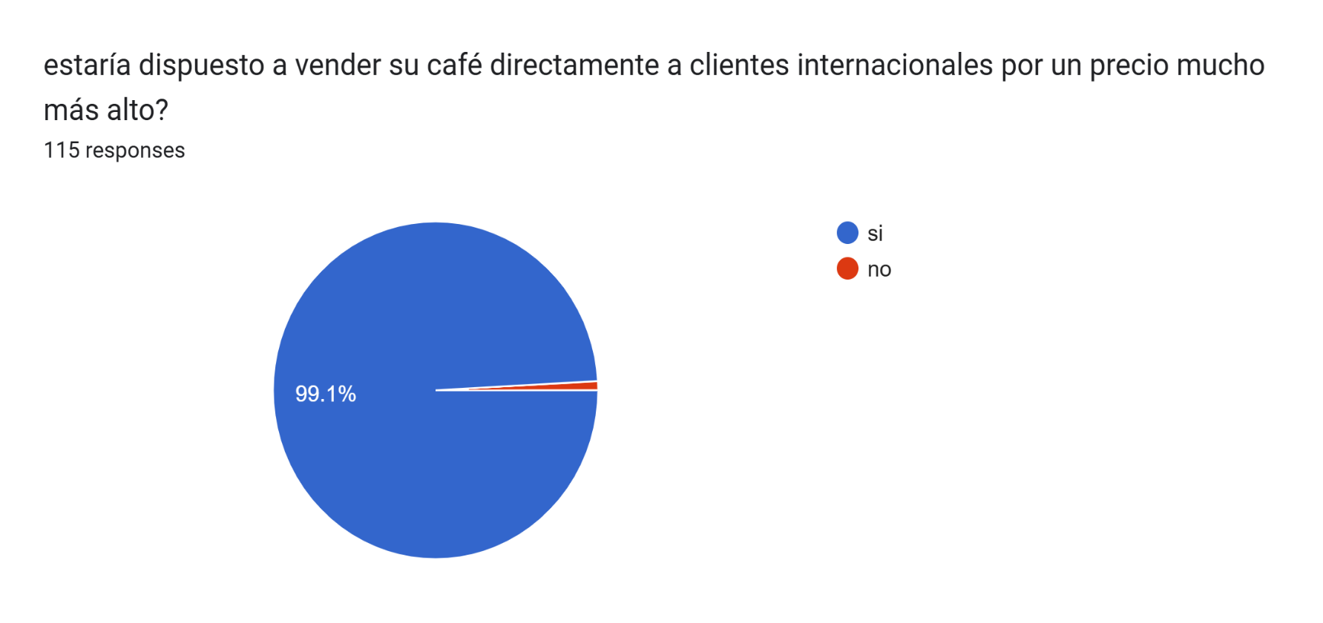
Nombre y apellido | Edad | Genero | Estado civil | Tiene hijos | los hijos son mayores o menores de edad | Los hijos(as) trabajan en la producción de café | ¿Los hijos(as) migraron una zona urbana? | Está usted de acuerdo con los precios actuales de café? | Porqué? | Siente que goza de una buena calidad de vida? | Le gustaría tener una herramienta que le permitiera vender su café a un mejor precio? | estaría dispuesto(a) a realizar algunos ajustes de ser necesarios para certificar su finca y su café como especial de tipo exportación? | estaría dispuesto a vender su café directamente a clientes internacionales por un precio mucho más alto? | puede darnos algunas apreciaciones de manera libre | Foto del encuestado | Score | Email Address
Clobis Viviana Rojas Peña | 24 | femenino | Soltero | no |  | no | no | si | Considero que el precio del café es justo en relación con su calidad y el valor que se obtiene de el. | si | si | si | si |  |  | 0
Angelica hernandez | 31 | femenino | Soltero | si | menor(es) | no | no | si | Son acordes a los gastos generados para la producción | si | si | si | si | No | https://drive.google.com/open?id=1qiLFptCOI8mNEIT_P4qo1uEflCatwK2m | 0
Doris medina | 51 | femenino | Casado | si | mayor(es) | no | si | si | Se ajusta a la inflamación del momento. | si | si | si | si | Tendríamos muchas mejoras y avances significados para la finca. |  | 0
Marlen Sofia Sabi Cuellar | 20 | femenino | Soltero | no |  |  |  | si | Esta a buen precio | si | si | si | si | No aplica |  | 0
Nora alba cuellar | 55 | femenino | Casado | si | mayor(es) | si | no | si | Se ajuste a los gastos | si | si | si | si | Me gustaría tener la oportunidad de mejorar la estabilidad de la finca. |  | 0
Anyi Paola Pérez Gutiérrez | 27 | femenino | Casado | si | menor(es) | no | no | si | Está a buen precio, sobre pasa los dos millones. | si | si | si | si | Tendríamos la oportunidad de poder tener más alcances económicos en mi familia. |  | 0
Magaly Sabi Cuellar | 34 | femenino | Casado | si | menor(es) | si | no | si | Esta a buen precio | si | si | si | si | No aplica |  | 0
Yorleidy Sabi Cuellar | 25 | femenino | Soltero | no |  |  |  | si | Buen precio | si | si | si | si | No aplica |  | 0
Ana Cecilia Cuellar | 77 | femenino | Casado | si | mayor(es) | si | si | si | Esta a buen precio | si | si | si | si | No aplica |  | 0
Luz Ennith Peña Ortega | 49 | femenino | Casado | si | mayor(es) | no | si | si | El precio esta muy bueno, ya que nos ayuda a suplir los gastos y si aumenta más adelante mucho mejor | si | si | si | si |  |  | 0
Leidy Carvajal Trujillo | 42 | femenino | Casado | si | menor(es) | no | no | si | Estable, hubo un alza en los precios. | si | si | si | si | Estabilidad económica y progreso para mi familia, me encanta la idea |  | 0
Sandra Milena Carvajal | 40 | femenino | Union libre | si | menor(es) | si | no | si | Cuenta en estos momentos con un precio estable, pero los insumos muy caros. | si | si | si | si | Si me gustaría la idea de implementar ventas fuera de mi país. |  | 0
Ana Rosa Carvajal Trujillo | 36 | femenino | Casado | si | menor(es) | no | no | no | El costo de la carga a subido pero el valor de los abonos muy caros y no alcanza para nada. | no | si | si | si | Tengo finca y si me gustaría tener el conocimiento y la oportunidad de mejorar la vida |  | 0
Ana Gertrudis Bustos | 62 | femenino | Casado | si | mayor(es) | si | si | no | No es suficiente para los valores de los abonos | si | si | si | si | Debemos entender que sin el campo no se vive y debemos fortalecerlo. |  | 0
Silvia Milena Grillo | 42 | femenino | Casado | si | menor(es) | no | no | no | No es suficiente para todos los gastos de el. | si | si | si | si | Debemos siempre en pensar en mejorar y que mejor que tecnificar mi cultivo |  | 0
Diana Paola Carvajal Trujillo | 35 | femenino | Casado | si | menor(es) | no | no | si | Alcanza para los gastos del momento | si | si | si | si | La idea es muy buena y la tomaría en su momento. |  | 0
Ligia Artunduaga | 56 | femenino | Casado | si | mayor(es) | si | si | no | Mis hijos a tenido que irse para las ciudades por el motivo del bajo valor del cafe | no | si | si | si | Es muy costosos llegar a tener una finca tecnificada, pero si me interesa la idea. |  | 0
Alejandro Moya | 65 | femenino | Casado | si | mayor(es) | si | si | si | Estable hasta ahora | si | si | si | si | Cuentas mucho llegar a tener una finca a modo exportación, pero si lo haría |  | 0
Luz Mila Hoyos Gomez | 70 | femenino | Sin especificar | si | mayor(es) | si | si | no | En terrenos grandes y pequeños costos de la manutención es muy elevado y por ende el valor del precio se queda pequeño | si | si | si | si | Es una excelente iniciativa y la apoyo |  | 0
Rosa Ines Bustos | 71 | femenino | Sin especificar | si | mayor(es) | si | si | no | Tengo finca y se que el valor no alcanza | si | si | si | si | Si estaría dispuesta a hacerlo, pero no sé que costoso salga. |  | 0
Yaneth moya Artunduaga | 40 | femenino | Casado | si | menor(es) | no | no | no | Bajo el precio | no | si | si | si | Estoy dispuesta a lograrlo, pero no sé cómo hacerlo. |  | 0
Jennifer Maritza Daza | 27 | femenino | Soltero | si | menor(es) | no | no | si | A un sigue económico pero si solventa algo | si | si | si | si | Siempre he dicho que es un proyecto de gran escala, así que se tiene que ir implementando en nuestros cafetales |  | 0
Nersy Daza Kisovony | 54 | femenino | Casado | si | mayor(es) | si | no | si | Alcanza para por lo menos sobrevivir algo estable | si | si | si | si | El café de Colombia es el mejor y si me gustaría poder sacarlo de aquí a mayor precio. |  | 0
Vanessa Pérez Daza | 22 | femenino | Union libre | si | menor(es) | no | no | si | Estable | si | si | si | si | De mi punto de vista siempre debemos mejorar nuestra calidad de vida, y exportación de café a mayor precio es la muy buena idea. |  | 0
KELLY JOHANA CALDERON | 33 | femenino | Soltero | no |  | no | no | si | porque al fin se esta reconociendo el valor real y se ha incrementado el precio a nivel internacional lo cual beneficia al sector | si | si | si | si | seria muy bueno que los productores estuvieran en la capacidad de exportar sin intermediarios |  | 0
Milena Guzmán | 38 | femenino | Casado | si | menor(es) | no | no | no | Está a buen precio aun que a veces sube y baja es complejo | si | si | si | si |  |  | 0
Laura Díaz | 23 | femenino | Soltero | no | menor(es) | no | no | no | El café tiene mucho trabajo y el precio no alcanza a cubrir lo que consume la producción | si | si | si | si |  |  | 0
Lorena Rojas | 54 | femenino | Union libre | si | mayor(es) | si | no | si | Por el momento si | si | si | si | si | Mi lote es pequeño pero si me gustó la idea de toda lo que se expone el la encuesta. |  | 0
Leidy | Gutiérrez | femenino | Casado | no |  |  |  | no | Es muy inestable | si | si | si | si |  |  | 0
Cecilia Trujillo | 55 | femenino | Casado | si | mayor(es) | si | no | si | A buen precio. | si | si | si | si | Encantado de poder tener un conocimiento más sobre mi finquita |  | 0
Doris Gasca Carvajal | 59 | femenino | Casado | si | mayor(es) | no | si | si | Por una parte si y por otros no. | si | si | si | si | Lo he estudiado mucho tiempo el tema de la especialidad de café, así que si me interesa. |  | 0
Carmenza Gómez Ariza pe | 56 | femenino | Casado | si | mayor(es) | si | no | si | Está año subió de precio y se puso solventar algo de deudas. | si | si | si | si | He estado en reuniones sobre este tema y me llegado a intrigar, si lo estoy completamente interesada.i |  | 0
Luz Enit Capera Murcia. | 41 | femenino | Casado | si | menor(es) | no | no | no | En la anterior subió de precio, pero tenemos que no sea constante. | si | si | si | si | Si haria un seguimiento para poder llegar a tener lo que propone. |  | 0
Constanza Alzate Morales | 58 | femenino | Union libre | si | mayor(es) | no | no | si | Está estable | si | si | si | si | Vender el café a mejor precio siempre será una mejor opción para nosotros los cafeteros. |  | 0
Luz delly Tovar | 39 | femenino | Union libre | si | menor(es) | no | no | si | Por el alza si | si | si | si | si | Se genial pode lograrlo, pero ellos exigen muchas cosas. |  | 0
Yesica Quiroga Santofimio | 47 | femenino | Casado | si | mayor(es) | si | no | si | Por hoy si, esperemos como sigue en el momento | si | si | si | si | Hacer ajustes es bueno, debemos tener en cuenta el costo de las certificaciones y de más. |  | 0
Argenis Menezes | 60 | femenino | Soltero | si | mayor(es) | si | si | si | Ha subido arto este mes. | si | si | si | si | Si lo haría, si el costo de la certificación no es demasiado |  | 0
Jackeline Guzmán | 32 | ) | Sin especificar | no | menor(es) | no | no | si | Por ahora es muy bueno el valor de la carga y el arrobeo | si | si | si | si | El buen manejo a una finca es muy viaje y que mejor que puede ser certificada |  | 0
Daniel Carlosama | 36 | masculino | Soltero | si | menor(es) | no | si | si | Porque cuando el café está a buen precio se beneficia todos los sectores comerciales. | si | si | si | si | Sería muy bueno poder vender directamente el café a los clientes internacionales, para poder tener mejores beneficios sin intermediarios. |  | 0
Daniel Alejandro Higuita Cartagena | 28 | masculino | Soltero | no |  |  |  | no | No alcance para los gastos de el mismo. | si | si | si | si | Si me gustaría darle una mejora a mi cultivo de café, son pocos árboles míos, pero sería muy grande los avances de valor del precio.. |  | 0
Luis Carlos Cortez | 56 | masculino | Casado | si | mayor(es) | no | si | no | porque no compensan los gastos de producción | no | tal vez | si | si | Tener una herramienta que permita vender directo al extranjero sería muy bueno y mas si es a unmejor precio |  | 0
Thomas Garzon | 52 | masculino | Casado | si | mayor(es) | no | si | no | No, por el precio de los abonó son muy altos. | si | si | si | si | Si estoy de acuerdo porque daría más ingresos monetarios y mejor fortalecimiento. |  | 0
José Eduardo sabi Cuellar | 35 | masculino | Casado | si | menor(es) | no | no | si | Está bueno por el momento | si | si | si | si | Si me postularía para poder vender el café a un buen precio. Sería excelente la idea. |  | 0
Dago Berto Sabi Calderon | 56 | masculino | Casado | si | mayor(es) | si | no | si | Porque en este momento el precio esta bueno para los caficulturores | si | si | si | si | No aplica |  | 0
Felipe Sabi Cuellar | 22 | masculino | Soltero | no | menor(es) | no | no | si | Está estable | si | si | si | si | Estoy de acuerdo con la exportación de Café hacia fuera del país. |  | 0
Daniel Medina Carvajal | 20 | masculino | Soltero | no |  |  |  | si | El precio esta muy bueno | si | si | si | si | No aplica |  | 0
Emidio Samboni Cuellar | 44 | masculino | Casado | si | mayor(es) | si | si | si | Esta a buen precio | si | si | si | si | No aplica |  | 0
Diomedes Samboni Cuellar | 32 | masculino | Casado | si | mayor(es) | si | no | si | Esta a un precio muy bueno para los cafeteros | si | si | si | si | No aplica |  | 0
Nativel Samboni Cuellar | 45 | masculino | Casado | si | mayor(es) | si | no | no | Muy bajo para el costo de los insumos | si | si | si | si | Sería un buena idea para el progreso mío y de la región. |  | 0
Arnulfo Cuellar | 57 | masculino | Casado | si | mayor(es) | no | si | si | Es un buen precio | si | si | si | si | No aplica |  | 0
Dario Chavarro Cuellar | 50 | masculino | Casado | si | mayor(es) | si | no | si | Regular mente estable | si | si | si | si | Estoy dispuesto a la verificación de mi café y vamos avanzar. |  | 0
Eliecer gasca | 25 | masculino | Union libre | no |  |  |  | si |  | si | si | si | si |  |  | 0
Olimpo Rojas Correa | 50 | masculino | Casado | si | mayor(es) | no | si | si | Si, la gente está dispuesta a pagar más por café de alta calidad | si | si | si | si |  |  | 0
Oscar Eduardo Rojas Peña | 22 | masculino | Union libre | si | menor(es) | no | no | si | El precio de café actualmente está muy favorable, ya que anterior mente el precio estaba muy bajo y no era factible para suplir tanto gasto | si | si | si | si |  |  | 0
Juan Andres Alarcón | 18 | masculino | Soltero | no | menor(es) | no | no | si | Estable en este momento | si | si | si | si | Me gustaría como jove que tengamos un ingreso mayor y una mejor vida |  | 0
Leonardo Sterling Calderón | 28 | masculino | Soltero | no | menor(es) | no | no | si | Tuvo un alce está semana, esperemos que tenga estabilidad. | no | si | si | si | Tengo un lote de café y me gustaría tener mejor precio al venderlo y que mejor tener la oportunidad fuera del pais |  | 0
Edwin Lisandro Moya Artunduaga | 37 | masculino | Casado | si | menor(es) | si | si | no | Valor de cargo no solventa los costos del cultivo | si | si | si | si | El campo en estos momentos necesita más inversión y si me gustaría tener la idea de implementar la venta de mi cafe |  | 0
Angel María Carvajal | 65 | masculino | Casado | si | mayor(es) | si | no | si | Se solventa algunas necesidades diarias con dicho valor. | si | si | si | si | Es una excelente idea, el campo requiere de más conocimiento y fortaleza para su avance fuera del país. |  | 0
Olimpo Sterling Calderón | 36 | masculino | Casado | si | menor(es) | no | no | si | Aunque en este momento está a un precio mayor, los costos de los abonos son muy costosos | si | si | si | si | He visto muchas personas que lo han hecho ventas fuera de mi país y les ha ido bien, así que yo lo intentaría. |  | 0
José Luis Carvajal Trujillo | 41 | masculino | Casado | si | menor(es) | no | no | no | Valor el valor de la carga | si | si | si | si | La venta y tecnificación de mi cafecito sería una buena opción |  | 0
Simón David goez | 42 | masculino | Casado | si | menor(es) | no | no | si | Ayuda el precio que en este momento tiene | si | si | si | si | Si me gustaría la idea de lograr un cambio. |  | 0
Diego Fernando Carvajal Trujillo | 32 | masculino | Soltero | no |  | no | no | si | Se puede mejorar, pero es bueno en el momento | si | si | si | si | Es algo que todo persona debemos pensar y tener la mentalidad y la voluntad de hacer un cambio en nuestros terrenos |  | 0
Angel Mauricio carvajal Trujillo | 33 | masculino | Soltero | no |  |  |  | si | Me alcanza para lo más necesario | si | si | si | si | Es algo en que debemos pensar todos, en avanzar como dueños |  | 0
Yeison Uriel moya Artunduaga | 30 | masculino | Union libre | no |  |  |  | si | El café tiene una precio por carga estable en el instante | si | si | si | si | Si lo haría, a corto a largo plazo. |  | 0
Marino Anaconda Chilito | 62 | masculino | Casado | si | mayor(es) | si | si | si | Estable el precio. | si | si | si | si | Lo intente una vez y la verdad es muy delicado el tema y su implementacion, pero es algo que si haria |  | 0
Wiliam Ramos Gutiérrez | 50 | masculino | Casado | si | mayor(es) | si | no | si | Está mejorando con el tiempo | si | si | si | si | Si me gustaría, pero el muy difícil hacerlo realidad |  | 0
Eduardo Sánchez | 33 | masculino | Casado | no | menor(es) |  |  | no | Bajo el valor de la carga | si | si | si | si | Es una buena iniciativa, pero hacerlo realidad es muy difícil |  | 0
Griseldino Sotelo Caro | 60 | masculino | Casado | si | mayor(es) | si | si | si | La carga está a más de dos millones y si alcanza un poco | si | si | si | si | Si estoy de acuerdo con todo hasta el momento. |  | 0
Davier Tovar González | 42 | masculino | Casado | si | menor(es) | si | no | si | Estable | si | si | si | si | Estoy en este proceso pero es muy tedioso. |  | 0
Sixto Cuellar Correa | 67 | masculino | Casado | si | mayor(es) | si | si | si | Estable | si | si | si | si | Ya esporto café a nivel internacional y les aconsejo de que hagan lo posible para que lo logren. |  | 0
Lidio de Jesús Pérez | 59 | masculino | Casado | si | mayor(es) | si | si | si | Está bueno por el momento | si | si | si | si | Se puede realizar tomando medidas de precaución. |  | 0
Bladimir Alvarado Zamboni | 27 | masculino | Union libre | si | menor(es) | no | no | no | No alcanza para los costos de los insumos y fumicidas | si | si | si | si | He visto muchos casos que las personas venden el café a mayor costo y si me gustaría tener la oportunidad de hacerlo. |  | 0
Ivan Gasca | 57 | masculino | Casado | si | mayor(es) | si | no | si | Se puede mejorar más, pero en el momento está mejorando. | si | si | si | si | En estos momentos estoy en ello, a ver si puedo vender el café a un mayor precio, así que si se puede debemos tomar nuevas decisiones y hechar para adelante. |  | 0
Saul Medina Medina | 60 | masculino | Casado | si | mayor(es) | si | no | si | En este momento si, esperamos que no baje de precio | si | si | si | si | Tecnificar se siempre será la opción |  | 0
Pedro Bolaños Acuesta | 64 | masculino | Casado | si | mayor(es) | si | si | si | Mis hijos se mudaron por la economía del café, aunque en estos momentos está estable el valor de la carga | si | si | si | si | Me gustaría tener la capacidad para implementar lo que usted aplica o pregunta en mi finca. |  | 0
Juan Carlos Velazco | 58 | masculino | Casado | si | mayor(es) | si | no | si | Subió de precio anoche | si | si | si | si | Si estoy interesado en la certificación y venta fuera de país, aunque sea un poco complicado al verlo. |  | 0
Ivan Alirio Goez | 38 | masculino | Union libre | si | menor(es) | no | no | no | En estos momentos está elevado el precio, pero después tiende a bajar de precios. | si | si | si | si | Es una excelente idea en las preguntas, mi lote es chico pero se puede dar una mejora. |  | 0
Armando Cometa | 60 | masculino | Casado | si | mayor(es) | si | no | si | Contento porque subió de precio, la carga 2 Millones | si | si | si | si | Tenemos el mejor café del área así que debemos aprovechar en tecnificación |  | 0
Octavio Tovar | 68 | masculino | Casado | si | mayor(es) | si | si | si | Actualmente está estable. | si | si | si | si | Estos proyectos son de mayor escala, así que si gustaría. |  | 0
Carlos Fernando Sánchez | 63 | masculino | Casado | si | mayor(es) | si | si | si | Por el momento ha subido de precio, pero tenemos miedo que pueda bajar y no alcance para los insumos | si | si | si | si | Aprecio mucha la iniciativa y si me gustaría algún día lograr vender y especializar mi finca |  | 0
Jorge Pérez Medina | 42 | masculino | Union libre | no |  |  |  | no | Los abonos están a un costo elevado, pero en este momento está a un precio favorable, esperemos que no baje. | si | si | si | si | Es muy ajustable la posición suya, debemos analizar y hechar para adelante. |  | 0
Aldemar Ramirez Garzon | 50 | masculino | Casado | si | menor(es) | no | no | no | No porque están en inestable por días y meses | si | si | si | si | Pues a mí me interesa la idea, pero no sé que ajustes se le deba realizar. |  | 0
Edward Ramirez Garzon | 40 | masculino | Sin especificar | si | menor(es) | no | no | si | La economía cafetera ha mejorado en los últimos meses. | si | si | si | si | Si estoy dispuesto a hacer algunos cambios a mi cafetera, pero se ajusta bien su encuesta en estos momentos que el Café Colombiano está en buen estandar |  | 0
José Ricardo Anocona | 57 | masculino | Casado | si | mayor(es) | si | no | si | Estable | si | si | si | si | Colombia tiene unas de las mejores tazas de café a nivel internacional, así que si es buena la idea de seguir fortaleciendo el campo. |  | 0
Jose Antonio velez Sánchez | 61 | masculino | Casado | si | mayor(es) | si | no | si | Está a buen precio | si | si | si | si | Certificar o especialidad en el café puede ser un logro en cafe |  | 0
Miriam Joven Acosta | 56 | masculino | Union libre | si | mayor(es) | si | si | no | Subió el precio de carga, pero en cualquier momento baja | si | si | si | si | Estaría encantado en iniciar un proceso de esa magnitud |  | 0
Pedro Andrés Bolaños | 63 | masculino | Casado | si | mayor(es) | si | si | si | Especialmente porque subió en estos días. | si | si | si | si | Si me gustaría, pero me da miedo los impuestos de hoy en día. |  | 0
Yanith Horta | 50 | masculino | Casado | si | mayor(es) | si | no | si | Se puede decir que está a buen precio, esperemos que no desplome | si | si | si | si | Es difícil el tema de la certificación y especialización, pero haría o tomaría el impulso |  | 0
Francisco lopera | 38 | masculino | Union libre | si | menor(es) | no | no | no | Han subido pero no han indicado que se establecerá alli | si | si | si | si | Si me gustaría aprovechar este tema |  | 0
José Cardenas lopez | 68 | masculino | Casado | si | mayor(es) | si | no | si | Por este momento si. | si | si | si | si | Claro que sí estoy dispuesto a hacerlo |  | 0
Manuel Claros García | 49 | masculino | Union libre | si | mayor(es) | si | no | si | Ahora está a un precio favorable | si | si | si | si | Me han dicho que es costoso, pero se puede intentar |  | 0
Gilberto palma | 70 | masculino | Casado | si | mayor(es) | si | si | si | El valor esta variables pero aceptable | si | si | si | si | Claro que sí, me gustaría ingresar en la idea |  | 0
Hugo Bolaños Estupiñal | 61 | masculino | Casado | si | mayor(es) | si | si | si | Un 50 porciento de ambas pienso que si y pienso que no. | si | si | si | si | Pienso que cuando se invierte en nuestros cultivo se recoge bien fruto, si lo haria |  | 0
Alvaro Andrés cuellar Delgado | 62 | masculino | Casado | si | mayor(es) | si | si | si | Hasta el día de ayer está a buen precio, esperemos que no baje. | si | si | si | si | Es algo que se debe hacer, pero creo que costará un poco pero me arriegaria |  | 0
Rubén Alvarado Sánchez | 57 | masculino | Casado | si | mayor(es) | si | si | si | Estable económicamente | si | si | si | si | Depende todo del proceso, pero es algo factible de realizar en mi corte de cafe |  | 0
Carlos Murcia Gómez | 45 | masculino | Casado | si | mayor(es) | si | no | si | Ha superado los dos millones de pesos y algo arreglo el precio | si | si | si | si | Todo claro. |  | 0
Jorge Gutierrez | 64 | masculino | Casado | si | mayor(es) | si | si | si | Precio está bien por ahora | si | si | si | si | Si estoy interesado en ello, pero hasta ahora me falta implementar lo dentro mi café y finca |  | 0
Libardo Chilito Morales | 49 | masculino | Sin especificar | si | mayor(es) | si | si | no | Llevan un sube y baje y no mucha confianza | si | si | si | si | Se puede iniciar un proceso como una buena asesoría. |  | 0
Robinson Quiroga Santofimio | 34 | masculino | Union libre | si | menor(es) | no | no | si | Estable hoy | si | si | si | si | En Colombia es complejo hacer este tipo de cosas por los impuestos, pero si me gustaría recibir asesoría gratuita |  | 0
Ivan Alirio Trujillo | 58 | masculino | Casado | si | mayor(es) | si | si | si | Porque subió de precio | si | si | si | si | El hacerlo puede ser un riesgo pero yo si me gustó la idea de vender café a mejor precio. |  | 0
Ferney Quiroga Santofimio | 32 | masculino | Soltero | no | menor(es) | no | no | si | Ha aumentado un poco el precio | si | si | si | si | Cuento con 4 mil árboles y me gustaría tener es cambio en mi Finca |  | 0
Vitelio Sánchez López | 65 | masculino | Casado | si | mayor(es) | si | no | si | Porque ha subido de precio este mes. | si | si | si | si | Si lo haría. |  | 0
Valentina Peña | 23 | masculino | Soltero | no | menor(es) | no | no | si | Por lo menos el precio de ahora cubre el gasto de los abonos y mano de obra | si | si | si | si | Es algo que debemos hacer las exigencias son muchas. Me gusta mucho poder formularlo |  | 0
José Narváez Triviño | 58 | masculino | Casado | si | mayor(es) | si | si | si | El café está subiendo de precio. | si | si | si | si | Lo pensaría y lo estudiaría de manera fija y si se pudiera hacer genial. |  | 0
Oscar Andrés Correa | 47 | masculino | Casado | si | mayor(es) | si | si | si | Es viable el costo de ahora | si | si | si | si | Se tendría que estudiar mucho y después implementar la certificación |  | 0
Irene Anocona Morales | 55 | masculino | Casado | si | mayor(es) | si | si | si | Esta bueno el precio | si | si | si | si | Mi finca está buena y verificarla sería bueno, pero debe costar arto, pero si se puede. |  | 0
Wilson Charry | 59 | masculino | Casado | si | mayor(es) | si | si | si | Mire joven ahora es variable el precio, pero ahora está bueno | si | si | si | si | Es necesario hacerlo y luchar por mejores pagos en nuestros cultivos. |  | 0
José Murcia Bolaños | 64 | masculino | Casado | si | mayor(es) | si | no | si | Estable hasta anoche | si | si | si | si | Veo mucho las curso de café y todo lo que conlleva a tener café especial en su finca es bueno de verlo, si estaría dispuesto ha lograrlo |  | 0
Edison Chavarro Peña | 54 | masculino | Casado | si | mayor(es) | si | no | no | Es un sube y baja y hace dar miedo | si | si | no | no | El costo de todo esto es muy alto y los impuestos son muy elevados, No lo haría no porque no pueda es por el gobierno |  | 0
Willington Tovar González | 43 | masculino | Casado | si | menor(es) | no | no | si | Está estable, aumento 500 mil por carga | si | si | si | si | Lograrlo es un reto y los ingresos sería muy amplios, pero es difícil. |  | 0
Diego Fernando Anaconda Morales | 28 | masculino | Casado | si | menor(es) |  |  | no | Se puede ver de buen precio, pero los insumos son muy elevados | si | tal vez | si | si | Dando mi apreciación es muy bueno hacer todo esto, pero sin conocimiento es muy duro, si me gustó la idea. |  | 0
Luis Alfredo Anocona Morales | 33 | masculino | Union libre | si | menor(es) | no | no | si | Ahora los estoy vendiendo a un precio estable. | si | tal vez | si | si | Vendo café tostado de buena calidad y me va bien, de mi mismo café; claro que sería mucho más viable sacar café de tipo exportación. |  | 0
Cristian rojas | 37 | masculino | Soltero | no | menor(es) | no | no | si | Son justos | si | si | si | si | Compartir nuevas tecnologias |  | 0
Javier Rojas | 37 | masculino | Soltero | si | menor(es) | no | no | si | Por qué los costos de producción están muy costoso | si | si | si | si | El café es el sustento de la mayor parte de Colombianos es por eso que debemos priorizar en las buenas practicas orgánicas para mejorar nuestros sueños y contribuir a la conservación del.medio ambiente y por ende mejorar para productividad del producto |  | 0
Ancizar Muñoz | 35 | masculino | Soltero | si | menor(es) | si | no | si | Por qué es sostenible para el campo colombiano y sus familias | si | si | si | si | Exelente encuesta |  | 0

 |  |  |  |  |  |  |  |  |  |  |  |  |  | positivo | 95
 |  | masculino | 77 |  |  |  |  |  | positivo | 72 |  |  |  | negativo | 20
 |  | Femenino | 37 |  |  |  |  |  | negativo | 43
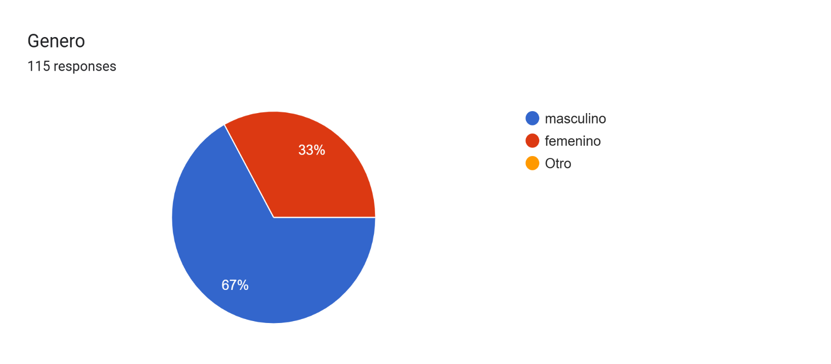
apreciaciones
porque?

